diagramm.csv
Fov | Colorfactor 0 | Colorfactor 0.5 | Colorfactor 1
1 | 100 | 100 | 100
2 | 99.99925926 | 90.52777778 | 84.58074074
3 | 99.99925926 | 90.52592593 | 84.56592593
4 | 99.99814815 | 90.5162963 | 84.55777778
5 | 99.99814815 | 90.5062963 | 84.48407407
6 | 99.99814815 | 90.4937037 | 84.3037037
7 | 99.99814815 | 90.47407407 | 84.11925926
8 | 99.99814815 | 90.39185185 | 83.87
9 | 99.99814815 | 90.15037037 | 83.34037037
10 | 99.99814815 | 89.38555556 | 81.99703704
11 | 99.99814815 | 87.9962963 | 79.53407407
12 | 99.99814815 | 86.40740741 | 76.75555556
13 | 99.99814815 | 84.98703704 | 74.13925926
14 | 99.99777778 | 83.70814815 | 71.67296296
15 | 99.99777778 | 82.59148148 | 69.48814815
16 | 99.99666667 | 81.61185185 | 67.65851852
17 | 99.99666667 | 80.77444444 | 66.10814815
18 | 99.9962963 | 80.07185185 | 64.61148148
19 | 99.9962963 | 79.46407407 | 63.20407407
20 | 99.99592593 | 78.89 | 61.82481481
21 | 99.99592593 | 78.35259259 | 60.58333333
22 | 99.99518519 | 77.87 | 59.49888889
23 | 99.99481481 | 77.39481481 | 58.78333333
24 | 99.99444444 | 76.99444444 | 58.26444444
25 | 99.99444444 | 76.6237037 | 57.91962963
26 | 99.9937037 | 76.37259259 | 57.75074074
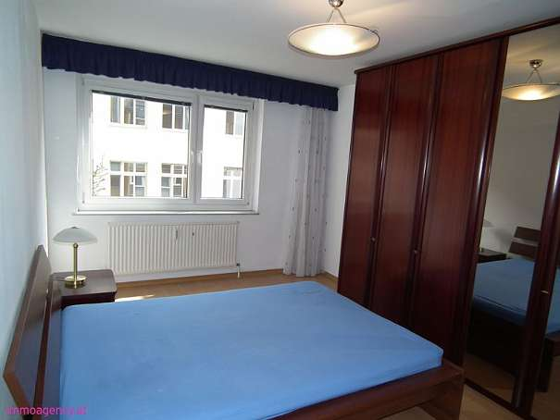

27 | 99.99333333 | 76.15074074 | 57.65851852
28 | 99.99296296 | 75.98518519 | 57.58814815
29 | 99.99296296 | 75.85259259 | 57.52925926
30 | 99.99259259 | 75.75111111 | 57.46740741
31 | 99.99259259 | 75.68888889 | 57.42740741
32 | 99.99222222 | 75.64592593 | 57.39740741
33 | 99.99148148 | 75.61481481 | 57.39814815
34 | 99.99148148 | 75.61888889 | 57.41259259
35 | 99.99185185 | 75.65481481 | 57.44148148
36 | 99.99185185 | 75.70037037 | 57.49407407
37 | 99.99222222 | 75.76074074 | 57.53888889
38 | 99.99222222 | 75.83 | 57.59777778
39 | 99.99259259 | 75.92703704 | 57.66481481
40 | 99.99259259 | 76.01888889 | 57.76555556
41 | 99.99259259 | 76.12407407 | 57.8637037
42 | 99.99259259 | 76.25814815 | 57.99111111
43 | 99.99259259 | 76.38703704 | 58.11
44 | 99.99259259 | 76.52111111 | 58.27555556
45 | 99.99296296 | 76.66703704 | 58.4337037 | gesetzte Grösse: 600 x 450 | gesetzte Gröse: 600 x 450
46 | 99.99296296 | 76.81666667 | 58.60444444
47 | 99.99296296 | 76.97037037 | 58.79851852
48 | 99.99296296 | 77.13074074 | 58.98333333
49 | 99.99333333 | 77.29925926 | 59.17592593
50 | 99.9937037 | 77.46148148 | 59.3762963
51 | 99.99444444 | 77.62037037 | 59.57888889
52 | 99.99481481 | 77.80074074 | 59.81407407
53 | 99.99555556 | 77.96518519 | 60.03703704
54 | 99.99592593 | 78.14074074 | 60.25444444
55 | 99.99592593 | 78.3162963 | 60.4837037
56 | 99.9962963 | 78.47074074 | 60.73148148
57 | 99.99777778 | 78.64259259 | 60.97703704
58 | 99.99777778 | 78.79555556 | 61.22296296
59 | 99.99814815 | 78.96518519 | 61.47777778
60 | 99.99814815 | 79.13888889 | 61.73296296
61 | 99.99814815 | 79.3137037 | 61.99740741
62 | 99.99814815 | 79.48481481 | 62.26222222
63 | 99.99814815 | 79.65925926 | 62.53296296
64 | 99.99814815 | 79.82037037 | 62.81962963
65 | 99.99814815 | 79.97888889 | 63.07148148
66 | 99.99814815 | 80.14111111 | 63.35111111
67 | 99.99814815 | 80.30777778 | 63.63481481
68 | 99.99814815 | 80.47222222 | 63.93444444
69 | 99.99814815 | 80.62777778 | 64.21666667
70 | 99.99814815 | 80.79925926 | 64.49703704
71 | 99.99814815 | 80.96148148 | 64.75592593
72 | 99.99814815 | 81.12037037 | 65.03148148
73 | 99.99814815 | 81.28259259 | 65.30111111
74 | 99.99814815 | 81.44555556 | 65.60407407
75 | 99.99814815 | 81.6037037 | 65.88814815
76 | 99.99814815 | 81.75555556 | 66.17074074
77 | 99.99814815 | 81.91592593 | 66.45074074
78 | 99.99814815 | 82.0762963 | 66.7462963
79 | 99.99814815 | 82.23814815 | 67.00703704
80 | 99.99814815 | 82.41074074 | 67.27962963
81 | 99.99814815 | 82.56888889 | 67.55888889
82 | 99.99814815 | 82.72703704 | 67.83592593
83 | 99.99814815 | 82.89074074 | 68.11740741
84 | 99.99814815 | 83.03259259 | 68.39777778
85 | 99.99814815 | 83.18888889 | 68.66814815
86 | 99.99814815 | 83.32777778 | 68.95185185
87 | 99.99814815 | 83.49555556 | 69.23296296
88 | 99.99814815 | 83.64740741 | 69.51814815
89 | 99.99814815 | 83.78555556 | 69.82592593

